상품제안서
베이직 에코백 [소,중,대,특대] | 상품코드: S23966

 |  |  |  |  |  |  | 02-713-8555 | www.synergygift.co.kr
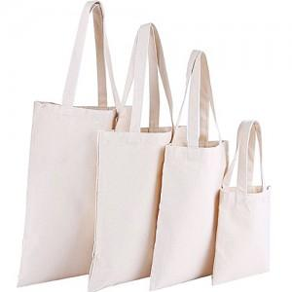

【상세/제작정보】

【인쇄/포장옵션】 | 실크, 풀칼라 / OPP(비닐)

【공급단가】 | 수량 | 300~ | 500~ | 1,000~ | 3,000~ | 5,000~
*VAT별도 | 소(24x26) | 1,140원 | 1,100원 | 1,060원 | 1,020원 | 990원
 | 중(31x36) | 1,390원 | 1,330원 | 1,280원 | 1,230원 | 1,200원
 | 대(34x42) | 1,560원 | 1,500원 | 1,450원 | 1,390원 | 1,350원
 | 특대(37x45) | 1,660원 | 1,590원 | 1,530원 | 1,470원 | 1,430원

【상품 URL】 | https://synergygift.co.kr:443/src/goods_detail.php?gdno=23966

